Rebalanceado de cartera
 |  |  |  |  |  | SOLO HAY QUE INTRODUCIR DATOS EN LAS CASILLAS CON EL COLOR VERDE

EN ESTA TABLA SE REFLEJAN LOS IMPORTE DE INVERSIÓN DE CADA CRIPTO /TOKEN |  |  |  |  |  |  |  |  |  | EN ESTA TABLA EN LOS APARTADOS DE AJUSTES SE REFLEJA EL VALOR NECESARIO VARA QUE LA CARTERA ESTE CORRECTAMENTE BALANCEADA

 |  | TABLA 1 CARTERA CRIPTO |  |  |  |  |  |  |  |  |  | TABLA 2 REBALANCEO DE LA CARTERA CRIPTO |  |  | CANTIDAD A INVERTIR |  |  |  | REBALANCEO
 |  |  |  |  |  |  |  |  |  |  |  |  |  |  |  |  |  | #DIV/0! | #DIV/0!
 |  | PRODUCTO | VALOR INVERSIÓN | % PORTFOLIO CRIPTOS |  |  |  |  |  |  |  | PRODUCTO | VALOR INVERSIÓN | % PORTFOLIO CRIPTOS
 | RANKING | TOTALES | - | #DIV/0! | SUMA | VALOR REAL | VALOR OPTIMO | DIF % | DIF EUR |  | RANKING | TOTALES | $- | #DIV/0! | SUMA | VALOR REAL | VALOR OPTIMO | DIFERENCIA % | DIFERENCIA EUR
 | 1 | BITCOINS |  | #DIV/0! | $- | #DIV/0! | 50% | #DIV/0! | #DIV/0! |  | 1 | BITCOINS | $0.00 | #DIV/0! | $- | #DIV/0! | 50.00% | #DIV/0! | #DIV/0!
 | 2 | ETHEREUM |  | #DIV/0! |  |  |  |  |  |  | 2 | ETHEREUM | $0.00 | #DIV/0!
 |  | STABLECOIN 1 |  | #DIV/0! |  |  |  |  |  |  | - | STABLECOIN 1 | $0.00 | #DIV/0!
 |  | STABLECOIN 2 |  | #DIV/0! |  |  |  |  |  |  | - | STABLECOIN 2 | $0.00 | #DIV/0!
 |  | STABLECOIN 3 |  | #DIV/0! |  |  |  |  |  |  | - | STABLECOIN 3 | $0.00 | #DIV/0!
 | 11 | POLKADOT |  | #DIV/0! | $- | #DIV/0! | 20% | #DIV/0! | #DIV/0! |  |  | AJUSTE | $0.00 | #DIV/0!
 |  | ALT Cap. 2 |  | #DIV/0! |  |  |  |  |  |  | 11 | POLKADOT | $0.00 | #DIV/0! | $- | #DIV/0! | 20.00% | #DIV/0! | #DIV/0!
 |  | ALT Cap. 3 |  | #DIV/0! |  |  |  |  |  |  | - | ALT Cap. 2 | $0.00 | #DIV/0!
 |  | ALT Cap. 4 |  | #DIV/0! |  |  |  |  |  |  | - | ALT Cap. 3 | $0.00 | #DIV/0!
 |  | ALT Cap. 5 |  | #DIV/0! |  |  |  |  |  |  | - | ALT Cap. 4 | $0.00 | #DIV/0!
 |  | ALT Cap. 6 |  | #DIV/0! |  |  |  |  |  |  | - | ALT Cap. 5 | $0.00 | #DIV/0!
 |  | ALT Cap. 7 |  | #DIV/0! |  |  |  |  |  |  | - | ALT Cap. 6 | $0.00 | #DIV/0!
 |  | ALT Cap. 8 |  | #DIV/0! |  |  |  |  |  |  | - | ALT Cap. 7 | $0.00 | #DIV/0!
 |  | ALT Cap. 9 |  | #DIV/0! |  |  |  |  |  |  | - | ALT Cap. 8 | $0.00 | #DIV/0!
 |  | ALT Cap. 10 |  | #DIV/0! |  |  |  |  |  |  | - | ALT Cap. 9 | $0.00 | #DIV/0!
 |  | MED Cap 1 |  | #DIV/0! | $- | #DIV/0! | 15% | #DIV/0! | #DIV/0! |  | - | ALT Cap. 10 | $0.00 | #DIV/0!
 |  | MED Cap 2 |  | #DIV/0! |  |  |  |  |  |  |  | AJUSTE |  | #DIV/0!
 |  | MED Cap 3 |  | #DIV/0! |  |  |  |  |  |  | - | MED Cap 1 | $0.00 | #DIV/0! | $- | #DIV/0! | 15.00% | #DIV/0! | #DIV/0!
 |  | MED Cap 4 |  | #DIV/0! |  |  |  |  |  |  | - | MED Cap 2 | $0.00 | #DIV/0!
 |  | MED Cap 5 |  | #DIV/0! |  |  |  |  |  |  | - | MED Cap 3 | $0.00 | #DIV/0!
 |  | MED Cap 6 |  | #DIV/0! |  |  |  |  |  |  | - | MED Cap 4 | $0.00 | #DIV/0!
 |  | MED Cap 7 |  | #DIV/0! |  |  |  |  |  |  | - | MED Cap 5 | $0.00 | #DIV/0!
 |  | MED Cap 8 |  | #DIV/0! |  |  |  |  |  |  | - | MED Cap 6 | $0.00 | #DIV/0!
 |  | MED Cap 9 |  | #DIV/0! |  |  |  |  |  |  | - | MED Cap 7 | $0.00 | #DIV/0!
 |  | BAJ Cap 1 |  | #DIV/0! | $- | #DIV/0! | 10% | #DIV/0! | #DIV/0! |  | - | MED Cap 8 | $0.00 | #DIV/0!
 |  | BAJ Cap 2 |  | #DIV/0! |  |  |  |  |  |  | - | MED Cap 9 | $0.00 | #DIV/0!
 |  | BAJ Cap 3 |  | #DIV/0! |  |  |  |  |  |  |  | AJUSTE |  | #DIV/0!
 |  | BAJ Cap 4 |  | #DIV/0! |  |  |  |  |  |  | - | BAJ Cap 1 | $0.00 | #DIV/0! | $- | #DIV/0! | 10.00% | #DIV/0! | #DIV/0!
 |  | BAJ Cap 5 |  | #DIV/0! |  |  |  |  |  |  | - | BAJ Cap 2 | $0.00 | #DIV/0!
 |  | BAJ Cap 6 |  | #DIV/0! |  |  |  |  |  |  | - | BAJ Cap 3 | $0.00 | #DIV/0!
 |  | BAJ Cap 7 |  | #DIV/0! |  |  |  |  |  |  | - | MED Cap 5 | $0.00 | #DIV/0!
 |  | BAJ Cap 8 |  | #DIV/0! |  |  |  |  |  |  | - | BAJ Cap 4 | $0.00 | #DIV/0!
 |  | BAJ Cap 9 |  | #DIV/0! |  |  |  |  |  |  | - | BAJ Cap 6 | $0.00 | #DIV/0!
 |  | BAJ Cap 10 |  | #DIV/0! |  |  |  |  |  |  | - | BAJ Cap 7 | $0.00 | #DIV/0!
 |  | BAJ Cap 11 |  | #DIV/0! |  |  |  |  |  |  | - | BAJ Cap 8 | $0.00 | #DIV/0!
 |  | ICO 1 |  | #DIV/0! | $- | #DIV/0! | 5% | #DIV/0! | #DIV/0! |  | - | BAJ Cap 9 | $0.00 | #DIV/0!
 |  | ICO 2 |  | #DIV/0! |  |  |  |  |  |  | - | BAJ Cap 10 | $0.00 | #DIV/0!
 |  | ICO 3 |  | #DIV/0! |  |  |  |  |  |  | - | BAJ Cap 11 | $0.00 | #DIV/0!
 |  | ICO 4 |  | #DIV/0! |  |  |  |  |  |  |  | AJUSTE |  | #DIV/0!
 |  | ICO 5 |  | #DIV/0! |  |  |  |  |  |  | - | ICO 1 | $0.00 | #DIV/0! | $- | #DIV/0! | 5.00% | #DIV/0! | #DIV/0!
 |  | ICO 6 |  | #DIV/0! |  |  |  |  |  |  | - | ICO 2 | $0.00 | #DIV/0!
 |  | ICO 7 |  | #DIV/0! |  |  |  |  |  |  | - | ICO 3 | $0.00 | #DIV/0!
 |  | ICO 8 |  | #DIV/0! |  |  |  |  |  |  | - | ICO 4 | $0.00 | #DIV/0!
 |  | ICO 9 |  | #DIV/0! |  |  |  |  |  |  | - | ICO 5 | $0.00 | #DIV/0!
 |  | ICO 10 |  | #DIV/0! |  |  |  |  |  |  | - | ICO 6 | $0.00 | #DIV/0!
 |  |  |  |  |  |  |  |  |  |  | - | ICO 7 | $0.00 | #DIV/0!
 |  |  |  |  |  |  |  |  |  |  | - | ICO 8 | $0.00 | #DIV/0!
 |  |  |  |  |  |  |  |  |  |  | - | ICO 9 | $0.00 | #DIV/0!
 |  | STAKING |  | #DIV/0! | $- | #DIV/0! | 25% | #DIV/0! | #DIV/0! |  | - | ICO 10 | $0.00 | #DIV/0!
 |  | YIELD FARMING |  | #DIV/0! |  |  |  |  |  |  |  | AJUSTE |  | #DIV/0!
 |  | LENDING |  | #DIV/0!
 |  | OTRAS |  | #DIV/0!
 |  |  |  |  |  |  |  |  |  |  |  |  |  |  | SUMA | VALOR REAL | VALOR OPTIMO | DIFERENCIA %
 |  | CIMIENTOS | $0.00 | #DIV/0! | 50% | #DIV/0! | #DIV/0! |  |  |  |  | STAKING | $0.00 | #DIV/0! | $- | #DIV/0! | 25% | #DIV/0!
 |  | ALTA CAP. | $0.00 | #DIV/0! | 20% | #DIV/0! | #DIV/0! |  |  |  |  | YIELD FARMING | $0.00 | #DIV/0!
 |  | MEDIA CAP. | $0.00 | #DIV/0! | 15% | #DIV/0! | #DIV/0! |  |  |  |  | LENDING | $0.00 | #DIV/0!
 |  | BAJA CAP | $0.00 | #DIV/0! | 10% | #DIV/0! | #DIV/0! |  |  |  |  | OTRAS | $0.00 | #DIV/0!
 |  | ICO | $0.00 | #DIV/0! | 5% | #DIV/0! | #DIV/0! |  |  |  |  | AJUSTE |  | #DIV/0!

 |  |  |  |  |  |  |  |  |  |  |  | CIMIENTOS | $0.00 | #DIV/0! | 50%
 |  |  |  | VALOR REAL | VALOR OPTIMO |  |  |  |  |  |  | ALTA CAP. | $0.00 | #DIV/0! | 20%
 |  | CRIPTO HOLDER | 0 € | #DIV/0! | 75-90 % |  |  |  |  |  |  | MEDIA CAP. | $0.00 | #DIV/0! | 15%
 |  | ESTRATEGIAS | 0 € | #DIV/0! | 10- 25 % |  |  |  |  |  |  | BAJA CAP | $0.00 | #DIV/0! | 10%
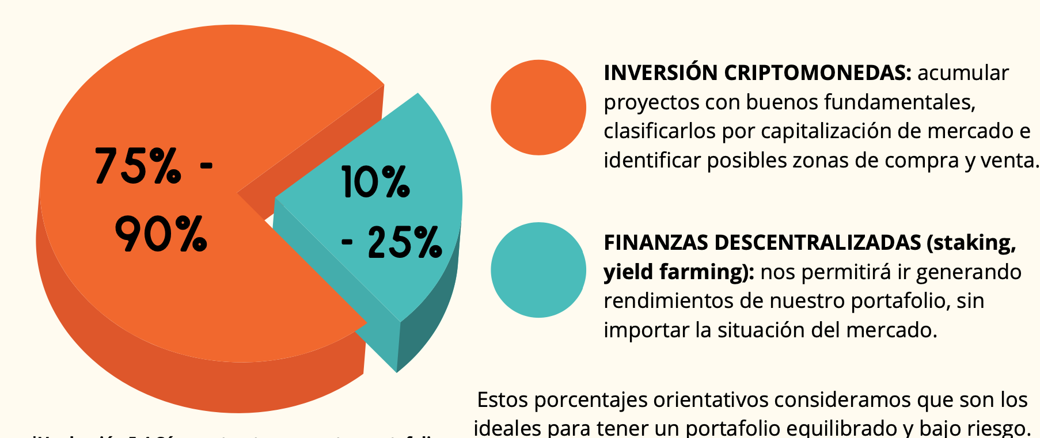
 |  |  |  |  |  |  |  |  |  |  |  | ICO | $0.00 | #DIV/0! | 5%

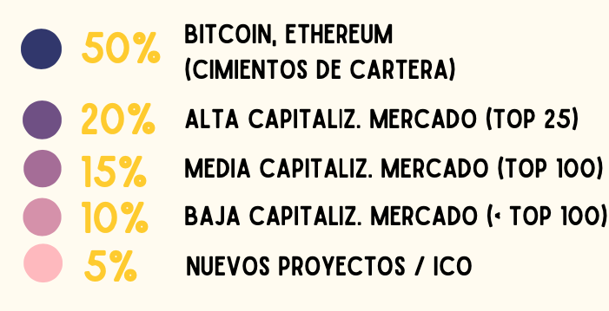

 |  |  |  |  |  |  |  |  |  |  |  | CRIPTO HOLDER | $0.00 | #DIV/0! | 75-90 %
 |  |  |  |  |  |  |  |  |  |  |  | ESTRATEGIAS | $0.00 | #DIV/0! | 10- 25 %

 | 300 €
BITCOINS
ETHEREUM
STABLECOIN 1
STABLECOIN 2
STABLECOIN 3
POLKADOT
ALT Cap. 2
ALT Cap. 3
ALT Cap. 4
ALT Cap. 5
ALT Cap. 6
ALT Cap. 7
ALT Cap. 8
ALT Cap. 9
ALT Cap. 10
MED Cap 1
MED Cap 2
MED Cap 3
MED Cap 4
MED Cap 5
MED Cap 6
MED Cap 7
MED Cap 8
MED Cap 9
BAJ Cap 1
BAJ Cap 2
BAJ Cap 3
BAJ Cap 4
BAJ Cap 5
BAJ Cap 6
BAJ Cap 7
BAJ Cap 8
BAJ Cap 9
BAJ Cap 10
BAJ Cap 11
ICO 1
ICO 2
ICO 3
ICO 4
ICO 5
ICO 6
ICO 7
ICO 8
ICO 9
ICO 10

ESTRATEGIAS DE INVERSIÓN (EUR)
STAKING
YIELD FARMING
LENDING
OTRAS
ESTRATEGIAS DE INVERSIÓN %
ESTRATEGIAS / HOLDER

